Finiquito
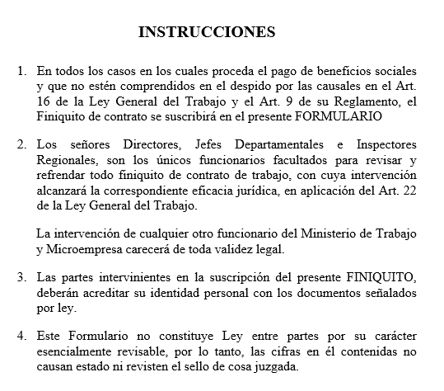
FINIQUITO

ESTADO PLURINACIONAL DE BOLIVIA
MINISTERIO DE TRABAJO, EMPLEO Y PREVISIÓN SOCIAL

I.- DATOS GENERALES

RAZÓN SOCIAL O NOMBRE DE LA EMPRESA |  |  |  |  |  |  |  |  |  |  |  | Empresa Ejemplo S.R.L. |  |  |  |  |  |  |  |  |  |  |  |  |  |  | 1 | 2
RAMA DE ACTIVIDAD ECONÓMICA |  |  |  |  |  |  |  |  |  |  |  |  |  | DOMICILIO |  |  |  |  |  | Calle 5 nueva senda
NOMBRE DEL TRABAJADOR |  |  |  |  |  |  |  |  |  |  |  | Juan perez |  |  |  |  |  |  |  |  |  |  |  |  |  |  | 1 | 2
ESTADO CIVIL |  |  |  |  | Casado |  |  |  |  |  |  | EDAD |  |  | 50 | DOMICILIO |  |  |  |  |  | San martin # 350
PROFESION U OCUPACIÓN |  |  |  |  |  |  | Ing. Comercial
CI | 3638096 |  |  |  |  |  | FECHA DE INGRESO |  |  |  |  |  | 2015-01-15 |  |  |  | FECHA DE RETIRO |  |  |  |  |  |  | 2018-11-18
MOTIVO DEL RETIRO |  |  |  |  |  | Despido |  |  |  |  |  |  | REMUNERACION MENSUAL Bs. |  |  |  |  |  |  |  |  |  |  | 8000
TIEMPO DE SERVICIO |  |  |  |  |  | 3 |  | AÑOS |  | 10 |  |  |  | MESES |  |  | 3 |  |  |  | DIAS

II.- LIQUIDACIÓN DE LA REMUNERACIÓN PROMEDIO INDEMNIZABLE EN BASE A LOS 3 ÚLTIMOS MESES

A) MESES |  |  |  |  |  |  | Aug-18 |  |  |  | Sep-18 |  |  |  |  |  | Oct-18 |  |  |  |  |  | TOTALES
REMUNERACIÓN MENSUAL |  |  |  |  |  |  | Bs. | 4,500.00 |  |  | Bs. |  | 4,600.00 |  |  |  | Bs. |  | 3,800.00 |  |  |  | Bs. |  | 12,900.00
B) OTROS CONCEPTOS PERCIBIDOS EN EL MES
 |  |  |  |  |  |  | Bs. |  |  |  | Bs. |  |  |  |  |  | Bs. |  |  |  |  |  | Bs.
 |  |  |  |  |  |  | Bs. |  |  |  | Bs. |  |  |  |  |  | Bs. |  |  |  |  |  | Bs.
 |  |  |  |  |  |  | Bs. |  |  |  | Bs. |  |  |  |  |  | Bs. |  |  |  |  |  | Bs.
 |  |  |  |  |  |  | Bs. |  |  |  | Bs. |  |  |  |  |  | Bs. |  |  |  |  |  | Bs.
TOTAL

III .- TOTAL REMUNERACIÓN PROMEDIO INDEMNIZABLE (A + B) DIVIDIDO ENTRE 3: |  |  |  |  |  |  |  |  |  |  |  |  |  |  |  |  |  |  |  |  |  |  | Bs. |  | 4,300.00

C) DESAHUCIO TRES MESES (EN CASO DE RETIRO FORZOSO) |  |  |  |  |  |  |  |  |  |  |  |  |  |  |  | CORRESPONDE |  |  |  |  |  |  | Bs. |  | 12,900.00
D) INDEMNIZACIÓN POR TIEMPO DE TRABAJO: |  |  |  |  |  |  |  |  |  |  | DE | 3 |  |  | AÑOS |  |  | Bs. |  | 12,900.00
 |  |  |  |  |  |  |  |  |  |  | DE | 10 |  |  | MESES |  |  | Bs. |  | 3,583.33
 |  |  |  |  |  |  |  |  |  |  | DE | 3 |  |  | DIAS |  |  | Bs. |  | 35.83 |  |  |  |  | 16,519.17
AGUINALDO DE NAVIDAD |  |  |  |  |  |  |  |  |  |  | DE | 11 |  |  | MESES Y |  |  | 18 |  |  | DIAS |  | Bs. |  | 4,156.67
DOBLE AGUINALDO |  |  |  |  |  |  |  |  |  |  | DE | 11 |  |  | MESES Y |  |  | 18 |  |  | DIAS |  | Bs. |  | 4,156.67
VACACION |  |  |  |  |  |  |  |  |  |  | DE |  |  |  | MESES Y |  |  | 27.66 |  |  | DIAS |  | Bs. |  | 3964.79
PRIMA LEGAL (SI CORRESPONDE) |  |  |  |  |  |  |  |  |  |  | DE |  |  |  | MESES Y |  |  |  |  |  | DIAS |  | Bs.
OTROS |  | Rendición por rendición de cuentas |  |  |  |  |  |  |  |  |  |  |  |  |  |  |  |  |  |  |  |  | Bs. |  | 58.00
 |  |  |  | GESTION |  |  |  |  |  |  |  |  |  |  | DE |  |  |  |  |  | DIAS |  | Bs.

IV .- TOTAL BENEFICIOS SOCIALES: C + D |  |  |  |  |  |  |  |  |  |  |  |  |  |  |  |  |  |  |  |  |  |  | Bs. |  | 41,755.29

E) DEDUCCIONES:
 |  |  |  |  | RC-IVA |  |  |  |  |  |  |  | Bs. |  |  |  |  |  |  |  |  |  |  |  |  | 515.4
 |  |  |  |  |  |  |  |  |  |  |  |  | Bs.
 |  |  |  |  |  |  |  |  |  |  |  |  | Bs.
 |  |  |  |  |  |  |  |  |  |  |  |  | Bs.
 |  |  |  |  |  |  |  |  |  |  |  |  |  |  |  |  |  |  |  |  | TOTALES Bs. |  |  |  |  | 515.4

V. IMPORTE LÍQUIDO A PAGAR C + D - E |  |  |  |  |  |  |  |  |  |  |  |  |  |  |  |  |  |  |  |  |  |  | Bs. |  | 41,239.89

FORMA DE PAGO:
 |  |  |  |  | EFECTIVO ( ) |  |  |  | CHEQUE ( ) Nº |  |  |  |  |  |  |  |  |  |  |  |  | C/BANCO

IMPORTE DE LA SUMA CANCELADA:

YO
MAYOR DE EDAD, CON C.I. Nº |  |  |  |  |  |  |  |  |  |  |  | DECLARO QUE EN LA FECHA RECIBO A MI ENTERA
SATISFACCION, EL IMPORTE DE |  |  |  |  |  |  |  |  |  |  |  |  |  | POR CONCEPTO DE LA LIQUIDACIÓN DE MIS
BENEFICIOS SOCIALES, DE CONFORMIDAD CON LA LEY GENERAL DEL TRABAJO, SU DECRETO
REGLAMENTARIO Y DISPOSICIONES CONEXAS

LUGAR Y FECHA ……………………………………………, ……… DE ……….……………. . DE 20 ………..

 |  |  | INTERESADO |  |  |  |  |  |  |  |  |  |  |  | GERENTE GENERAL

 | Vo. Bo. MINISTERIO DE TRABAJO |  |  |  |  |  |  |  |  |  |  |  |  |  |  |  | SELLO

